Source Figure D3-2
Figure D3-2 : Part (en %) des métiers de la fonction publique (hors métiers de la santé et enseignement) dans la demande d’emploi (catégorie A, B et C) par département

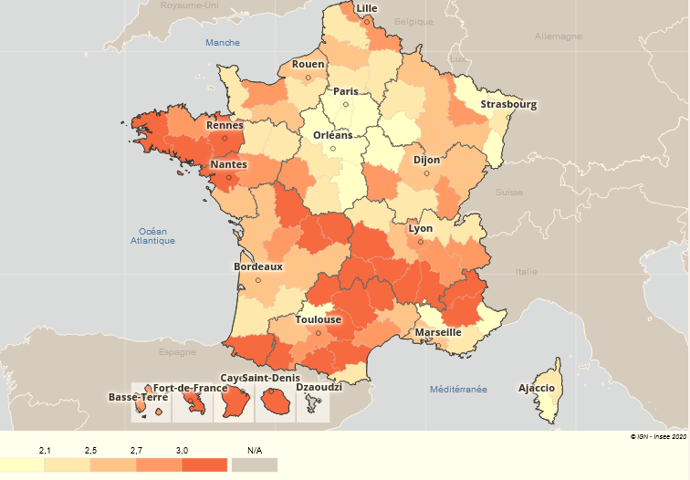
Département | Part des métiers de la FP (hors santé et enseignement)
01 | 2.1%
02 | 2.3%
03 | 2.3%
04 | 3.2%
05 | 4.1%
06 | 1.7%
07 | 3.3%
08 | 2.6%
09 | 4.1%
10 | 2.0%
11 | 3.0%
12 | 3.0%
13 | 2.5%
14 | 2.9%
15 | 3.1%
16 | 2.7%
17 | 2.6%
18 | 2.0%
19 | 2.6%
21 | 2.6%
22 | 2.9%
23 | 3.5%
24 | 2.6%
25 | 2.5%
26 | 3.1%
27 | 2.1%
28 | 2.0%
29 | 3.1%
2A | 2.0%
2B | 2.4%
30 | 2.6%
31 | 2.9%
32 | 2.6%
33 | 2.6%
34 | 2.8%
35 | 3.6%
36 | 2.2%
37 | 2.8%
38 | 2.7%
39 | 2.9%
40 | 2.3%
41 | 2.1%
42 | 2.6%
43 | 3.2%
44 | 3.1%
45 | 2.0%
46 | 3.1%
47 | 2.2%
48 | 4.9%
49 | 2.9%
50 | 2.4%
51 | 2.2%
52 | 2.5%
53 | 2.4%
54 | 2.7%
55 | 2.6%
56 | 3.0%
57 | 1.9%
58 | 2.8%
59 | 2.9%
60 | 2.1%
61 | 2.5%
62 | 2.4%
63 | 3.1%
64 | 3.1%
65 | 3.1%
66 | 2.4%
67 | 2.1%
68 | 1.9%
69 | 2.7%
70 | 2.5%
71 | 2.3%
72 | 2.2%
73 | 2.8%
74 | 2.1%
75 | 2.4%
76 | 2.5%
77 | 2.0%
78 | 2.0%
79 | 2.6%
80 | 2.5%
81 | 3.2%
82 | 2.0%
83 | 2.2%
84 | 2.0%
85 | 2.5%
86 | 3.0%
87 | 3.3%
88 | 2.5%
89 | 2.0%
90 | 2.5%
91 | 2.0%
92 | 1.9%
93 | 1.9%
94 | 1.9%
95 | 1.7%
971 | 2.7%
972 | 3.0%
973 | 3.0%
974 | 3.7%

Source : Pôle emploi, STMT
Note : Les métiers spécifiques à la fonction publique sont notamment d’avantage recherchés par les demandeurs d’emploi dans le massif central, en Bretagne et dans les DOM.

Figure D3-3
Figure D3-3 : Evolution annuelle moyenne entre fin 2010 et fin 2019 du nombre de demandeurs d'emploi en catégorie A, B ou C par métier recherché et par âge

Métier | Évolution annuelle moyenne | 30 ans ou moins | Plus de 30 ans
Ensemble des demandeurs d'emploi | 3.7% | 1.5% | 4.8%
Défense, sécurité, secours | 7.5% | 6.3% | 10.6%
Action sociale, socio-éducative et socio-culturelle | 4.3% | 1.8% | 5.9%
Contrôle public et Mise en place des politiques publiques, territoriales et de l'emploi | 5.6% | 0.9% | 8.1%
Métiers de la santé | 6.8% | 5.2% | 8.0%
dont soignants | 11.0% | 9.8% | 11.9%
Métiers de l'enseignement et de la recherche | 9.3% | 5.1% | 11.1%
dont Enseignement primaire et secondaire | 5.7% | 4.0% | 6.3%
dont Surveillance et autres métiers de l'enseignement | 13.6% | 6.1% | 16.4%
Gestion de l'espace public | 3.7% | 1.7% | 4.4%

Source : Pôle emploi, STMT
Note : Dans l’ensemble, le nombre de demandeurs d’emploi a progressé de presque 4 % par an entre 2010 et 2019, mais de seulement 1 % par an pour les moins de 30 ans contre 5 % par an pour les plus de 30 ans. La progression est la plus forte pour les métiers de la surveillance et les autres métiers de l'enseignement (+14 % par an).

Figure D3-4
Figure D3-4 : Evolution annuelle moyenne du nombre de demandeurs d’emploi entre 2011 et 2019 par métier et localisation

 | Province et DOM | Ile-de-France
Gestion de l'espace public | 3% | 8%
dont Surveillance et autres métiers de l'enseignement | 14% | 11%
dont Enseignement primaire et secondaire | 6% | 7%
Métiers de l'enseignement et de la recherche | 10% | 8%
dont soignants | 11% | 9%
Métiers de la santé | 7% | 7%
Contrôle public et Mise en place des politiques publiques, territoriales et de l'emploi | 6% | 5%
Action sociale, socio-éducative et socio-culturelle | 4% | 4%
Défense, sécurité, secours | 8% | 6%

Source : STMT, Pôle emploi
Note : Le nombre de demandeur d’emploi à la recherche d’un métier de la défense, la sécurité ou le secours a progressé de 6 % par an en Île-de-France et de 8 % par an en province et dans les DOM.

Figure D3-E1-1
Figure D3-E1-1 : Niveau de satisfaction vis-à-vis des caractéristiques de l’emploi retrouvé par les sortants de Pôle emploi en septembre 2019

 | Fonction publique | Privé
Global (répond aux attentes) | 55% | 47%
Durée du contrat (pour les CDD) | 36% | 36%
Salaire | 23% | 29%
Distance domicile-travail | 58% | 54%
Horaires de travail (volume horaire, organisation du temps de travail) | 58% | 50%
Conditions de travail | 51% | 48%
Adéquation à la formation initiale | 38% | 35%
Adéquation à l'expérience professionnelle | 43% | 41%
Adéquation au métier recherché | 47% | 39%

Source : Enquête sortants de Pôle emploi (septembre 2019), Dares, Pôle emploi
Lecture : Parmi les sortants de Pôle emploi en septembre 2019, 47 % de ceux en emploi dans la fonction publique (ou dans une entreprise publique) se déclare être pleinement satisfait (« oui tout à fait ») du point de vue de l’adéquation avec le métier recherché contre 39 % dans le privé.

